Semáforo
Registros COVID-19, del 15 al 28 de Octubre del 2021 *

Datos actualizados al 29 de Octubre del 2021 a las 12:01:00 a.m.

Código departamento | Código municipio | Departamento | Municipio | Proyecciones preliminares, de Población INE | Total de tamizajes | Casos confirmados | Tasa por 100K Habitantes | Tasa Pruebas por 1000 | % de Positividad | Puntaje total | semaforo
TOTAL NACIONAL |  |  |  | 17109746 | 143490 | 14076 | 82.268901011 | 0.60 | 9.810 |  |  | Total de municipios según color
1 | 1 | GUATEMALA | GUATEMALA | 1204964 | 56039 | 1867 | 154.94 | 3.32 | 3.33 | 5.5 | >5 y <=7.5
1 | 2 | GUATEMALA | SANTA CATARINA PINULA | 86980 | 4220 | 764 | 878.36 | 3.47 | 18.1 | 7.5 | >5 y <=7.5 | Amarillo | Naranja | Rojo
1 | 3 | GUATEMALA | SAN JOSÉ PINULA | 89001 | 1575 | 208 | 233.71 | 1.26 | 13.21 | 6.5 | >5 y <=7.5 | 102 | 135 | 103
1 | 4 | GUATEMALA | SAN JOSÉ DEL GOLFO | 8409 | 449 | 116 | 1379.47 | 3.81 | 25.84 | 8.5 | >7.5 y <=10
1 | 5 | GUATEMALA | PALENCIA | 74517 | 1023 | 171 | 229.48 | 0.98 | 16.72 | 7.5 | >5 y <=7.5
1 | 6 | GUATEMALA | CHINAUTLA | 123356 | 643 | 45 | 36.48 | 0.37 | 7 | 7 | >5 y <=7.5
1 | 7 | GUATEMALA | SAN PEDRO AYAMPUC | 66926 | 705 | 85 | 127.01 | 0.75 | 12.06 | 7 | >5 y <=7.5
1 | 8 | GUATEMALA | MIXCO | 507220 | 7384 | 496 | 97.79 | 1.04 | 6.72 | 6.5 | >5 y <=7.5
1 | 9 | GUATEMALA | SAN PEDRO SACATEPÉQUEZ | 55723 | 187 | 36 | 64.61 | 0.24 | 19.25 | 9 | >7.5 y <=10
1 | 10 | GUATEMALA | SAN JUAN SACATEPÉQUEZ | 281520 | 934 | 63 | 22.38 | 0.24 | 6.75 | 6 | >5 y <=7.5
1 | 11 | GUATEMALA | SAN RAYMUNDO | 38739 | 1657 | 14 | 36.14 | 3.06 | 0.84 | 4.5 | >2.5 y <=5
1 | 12 | GUATEMALA | CHUARRANCHO | 16872 | 52 | 5 | 29.63 | 0.22 | 9.62 | 7 | >5 y <=7.5
1 | 13 | GUATEMALA | FRAIJANES | 62906 | 2885 | 733 | 1165.23 | 3.28 | 25.41 | 8.5 | >7.5 y <=10
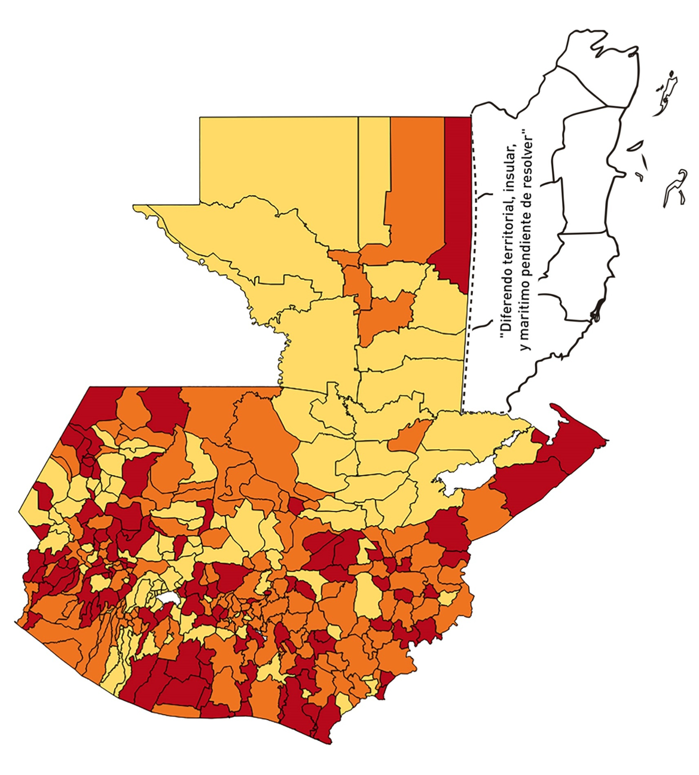
1 | 14 | GUATEMALA | AMATITLÁN | 150322 | 886 | 144 | 95.79 | 0.42 | 16.25 | 8.5 | >7.5 y <=10
1 | 15 | GUATEMALA | VILLA NUEVA | 475373 | 4213 | 392 | 82.46 | 0.63 | 9.3 | 7 | >5 y <=7.5
1 | 16 | GUATEMALA | VILLA CANALES | 166831 | 2221 | 423 | 253.55 | 0.95 | 19.05 | 7.5 | >5 y <=7.5
1 | 17 | GUATEMALA | SAN MIGUEL PETAPA | 148250 | 1697 | 322 | 217.2 | 0.82 | 18.97 | 7.5 | >5 y <=7.5
2 | 1 | EL PROGRESO | GUASTATOYA | 27201 | 495 | 137 | 503.66 | 1.30 | 27.68 | 8.5 | >7.5 y <=10
2 | 2 | EL PROGRESO | MORAZÁN | 12639 | 125 | 40 | 316.48 | 0.71 | 32 | 9 | >7.5 y <=10
2 | 3 | EL PROGRESO | SAN AGUSTÍN ACASAGUASTLÁN | 55039 | 133 | 20 | 36.34 | 0.17 | 15.04 | 8 | >7.5 y <=10
2 | 4 | EL PROGRESO | SAN CRISTÓBAL ACASAGUASTLÁN | 7939 | 34 | 1 | 12.6 | 0.31 | 2.94 | 4 | >2.5 y <=5
2 | 5 | EL PROGRESO | EL JÍCARO | 13509 | 158 | 33 | 244.28 | 0.84 | 20.89 | 7.5 | >5 y <=7.5
2 | 6 | EL PROGRESO | SANSARE | 13602 | 45 | 2 | 14.7 | 0.24 | 4.44 | 4 | >2.5 y <=5
2 | 7 | EL PROGRESO | SANARATE | 42203 | 662 | 117 | 277.23 | 1.12 | 17.67 | 7.5 | >5 y <=7.5
2 | 8 | EL PROGRESO | SAN ANTONIO LA PAZ | 22256 | 361 | 121 | 543.67 | 1.16 | 33.52 | 8.5 | >7.5 y <=10
3 | 1 | SACATEPEQUEZ | ANTIGUA GUATEMALA | 59091 | 1494 | 52 | 88 | 1.81 | 3.48 | 5.5 | >5 y <=7.5
3 | 2 | SACATEPEQUEZ | JOCOTENANGO | 23492 | 293 | 9 | 38.31 | 0.89 | 3.07 | 4.5 | >2.5 y <=5
3 | 3 | SACATEPEQUEZ | PASTORES | 19661 | 143 | 5 | 25.43 | 0.52 | 3.5 | 5.5 | >5 y <=7.5
3 | 4 | SACATEPEQUEZ | SUMPANGO | 46082 | 184 | 17 | 36.89 | 0.29 | 9.24 | 7 | >5 y <=7.5
3 | 5 | SACATEPEQUEZ | SANTO DOMINGO XENACOJ | 14455 | 36 | 4 | 27.67 | 0.18 | 11.11 | 7 | >5 y <=7.5
3 | 6 | SACATEPEQUEZ | SANTIAGO SACATEPÉQUEZ | 36982 | 234 | 31 | 83.82 | 0.45 | 13.25 | 7.5 | >5 y <=7.5
3 | 7 | SACATEPEQUEZ | SAN BARTOLOMÉ MILPAS ALTAS | 8642 | 96 | 29 | 335.57 | 0.79 | 30.21 | 9 | >7.5 y <=10
3 | 8 | SACATEPEQUEZ | SAN LUCAS SACATEPÉQUEZ | 28819 | 510 | 51 | 176.97 | 1.26 | 10 | 6.5 | >5 y <=7.5
3 | 9 | SACATEPEQUEZ | SANTA LUCÍA MILPAS ALTAS | 17422 | 153 | 6 | 34.44 | 0.63 | 3.92 | 5 | >2.5 y <=5
3 | 10 | SACATEPEQUEZ | MAGDALENA MILPAS ALTAS | 12766 | 35 | 2 | 15.67 | 0.20 | 5.71 | 6 | >5 y <=7.5
3 | 11 | SACATEPEQUEZ | SANTA MARÍA DE JESÚS | 26769 | 52 | 2 | 7.47 | 0.14 | 3.85 | 4 | >2.5 y <=5
3 | 12 | SACATEPEQUEZ | CIUDAD VIEJA | 41010 | 344 | 45 | 109.73 | 0.60 | 13.08 | 7.5 | >5 y <=7.5
3 | 13 | SACATEPEQUEZ | SAN MIGUEL DUEÑAS | 15562 | 91 | 4 | 25.7 | 0.42 | 4.4 | 5.5 | >5 y <=7.5
3 | 14 | SACATEPEQUEZ | ALOTENANGO | 28129 | 110 | 3 | 10.67 | 0.28 | 2.73 | 4 | >2.5 y <=5
3 | 15 | SACATEPEQUEZ | SAN ANTONIO AGUAS CALIENTES | 12716 | 47 | 1 | 7.86 | 0.26 | 2.13 | 4 | >2.5 y <=5
3 | 16 | SACATEPEQUEZ | SANTA CATARINA BARAHONA | 4569 | 14 | 1 | 21.89 | 0.22 | 7.14 | 6 | >5 y <=7.5
4 | 1 | CHIMALTENANGO | CHIMALTENANGO | 114720 | 1308 | 225 | 196.13 | 0.81 | 17.2 | 7.5 | >5 y <=7.5
4 | 2 | CHIMALTENANGO | SAN JOSÉ POAQUIL | 33454 | 28 | 5 | 14.95 | 0.06 | 17.86 | 6 | >5 y <=7.5
4 | 3 | CHIMALTENANGO | SAN MARTÍN JILOTEPEQUE | 93517 | 218 | 41 | 43.84 | 0.17 | 18.81 | 8 | >7.5 y <=10
4 | 4 | CHIMALTENANGO | SAN JUAN COMALAPA | 59505 | 111 | 24 | 40.33 | 0.13 | 21.62 | 8 | >7.5 y <=10
4 | 5 | CHIMALTENANGO | SANTA APOLONIA | 23464 | 27 | 4 | 17.05 | 0.08 | 14.81 | 6 | >5 y <=7.5
4 | 6 | CHIMALTENANGO | TECPÁN GUATEMALA | 110891 | 215 | 72 | 64.93 | 0.14 | 33.49 | 10 | >7.5 y <=10
4 | 7 | CHIMALTENANGO | PATZÚN | 70685 | 103 | 25 | 35.37 | 0.10 | 24.27 | 8 | >7.5 y <=10
4 | 8 | CHIMALTENANGO | POCHUTA | 11116 | 25 | 0 | 0 | 0.16 | 0 | 4 | >2.5 y <=5
4 | 9 | CHIMALTENANGO | PATZICÍA | 40104 | 58 | 8 | 19.95 | 0.10 | 13.79 | 6 | >5 y <=7.5
4 | 10 | CHIMALTENANGO | SANTA CRUZ BALANYÁ | 10815 | 42 | 1 | 9.25 | 0.28 | 2.38 | 4 | >2.5 y <=5
4 | 11 | CHIMALTENANGO | ACATENANGO | 28417 | 63 | 19 | 66.86 | 0.16 | 30.16 | 10 | >7.5 y <=10
4 | 12 | CHIMALTENANGO | YEPOCAPA | 42153 | 48 | 5 | 11.86 | 0.08 | 10.42 | 5 | >2.5 y <=5
4 | 13 | CHIMALTENANGO | SAN ANDRÉS ITZAPA | 35087 | 132 | 21 | 59.85 | 0.27 | 15.91 | 9 | >7.5 y <=10
4 | 14 | CHIMALTENANGO | PARRAMOS | 20163 | 79 | 17 | 84.31 | 0.28 | 21.52 | 9 | >7.5 y <=10
4 | 15 | CHIMALTENANGO | ZARAGOZA | 29077 | 100 | 13 | 44.71 | 0.25 | 13 | 7 | >5 y <=7.5
4 | 16 | CHIMALTENANGO | EL TEJAR | 23198 | 172 | 20 | 86.21 | 0.53 | 11.63 | 7.5 | >5 y <=7.5
5 | 1 | ESCUINTLA | ESCUINTLA | 168193 | 1041 | 111 | 66 | 0.44 | 10.66 | 7.5 | >5 y <=7.5
5 | 2 | ESCUINTLA | SANTA LUCÍA COTZUMALGUAPA | 125854 | 308 | 77 | 61.18 | 0.17 | 25 | 9 | >7.5 y <=10
5 | 3 | ESCUINTLA | LA DEMOCRACIA | 25703 | 106 | 21 | 81.7 | 0.29 | 19.81 | 9 | >7.5 y <=10
5 | 4 | ESCUINTLA | SIQUINALÁ | 25993 | 195 | 67 | 257.76 | 0.54 | 34.36 | 9.5 | >7.5 y <=10
5 | 5 | ESCUINTLA | MASAGUA | 48002 | 101 | 13 | 27.08 | 0.15 | 12.87 | 7 | >5 y <=7.5
5 | 6 | ESCUINTLA | TIQUISATE | 63422 | 1276 | 549 | 865.63 | 1.44 | 43.03 | 8.5 | >7.5 y <=10
5 | 7 | ESCUINTLA | LA GOMERA | 52114 | 206 | 31 | 59.48 | 0.28 | 15.05 | 9 | >7.5 y <=10
5 | 8 | ESCUINTLA | GUANAGAZAPA | 17361 | 52 | 26 | 149.76 | 0.21 | 50 | 10 | >7.5 y <=10
5 | 9 | ESCUINTLA | PUERTO DE SAN JOSÉ | 67326 | 349 | 97 | 144.08 | 0.37 | 27.79 | 10 | >7.5 y <=10
5 | 10 | ESCUINTLA | IZTAPA | 20096 | 56 | 14 | 69.67 | 0.20 | 25 | 9 | >7.5 y <=10
5 | 11 | ESCUINTLA | PALÍN | 71172 | 345 | 78 | 109.59 | 0.35 | 22.61 | 9 | >7.5 y <=10
5 | 12 | ESCUINTLA | SAN VICENTE PACAYA | 18172 | 30 | 4 | 22.01 | 0.12 | 13.33 | 6 | >5 y <=7.5
5 | 13 | ESCUINTLA | NUEVA CONCEPCIÓN | 81233 | 170 | 109 | 134.18 | 0.15 | 64.12 | 10 | >7.5 y <=10
5 | 14 | ESCUINTLA | SIPACATE | 17838 | 119 | 8 | 44.85 | 0.48 | 6.72 | 6.5 | >5 y <=7.5
6 | 1 | SANTA ROSA | CUILAPA | 46974 | 529 | 117 | 249.07 | 0.80 | 22.12 | 8 | >7.5 y <=10
6 | 2 | SANTA ROSA | BARBERENA | 61079 | 219 | 21 | 34.38 | 0.26 | 9.59 | 7 | >5 y <=7.5
6 | 3 | SANTA ROSA | SANTA ROSA DE LIMA | 21415 | 154 | 11 | 51.37 | 0.51 | 7.14 | 6.5 | >5 y <=7.5
6 | 4 | SANTA ROSA | CASILLAS | 26059 | 117 | 22 | 84.42 | 0.32 | 18.8 | 9 | >7.5 y <=10
6 | 5 | SANTA ROSA | SAN RAFAEL LAS FLORES | 13850 | 216 | 91 | 657.04 | 1.11 | 42.13 | 8.5 | >7.5 y <=10
6 | 6 | SANTA ROSA | ORATORIO | 27115 | 123 | 12 | 44.26 | 0.32 | 9.76 | 7 | >5 y <=7.5
6 | 7 | SANTA ROSA | SAN JUAN TECUACO | 12825 | 10 | 1 | 7.8 | 0.06 | 10 | 5 | >2.5 y <=5
6 | 8 | SANTA ROSA | CHIQUIMULILLA | 64871 | 131 | 22 | 33.91 | 0.14 | 16.79 | 8 | >7.5 y <=10
6 | 9 | SANTA ROSA | TAXISCO | 36751 | 78 | 6 | 16.33 | 0.15 | 7.69 | 6 | >5 y <=7.5
6 | 10 | SANTA ROSA | SANTA MARÍA IXHUATÁN | 26721 | 92 | 17 | 63.62 | 0.25 | 18.48 | 9 | >7.5 y <=10
6 | 11 | SANTA ROSA | GUAZACAPÁN | 22197 | 73 | 18 | 81.09 | 0.23 | 24.66 | 9 | >7.5 y <=10
6 | 12 | SANTA ROSA | SANTA CRUZ NARANJO | 17875 | 68 | 12 | 67.13 | 0.27 | 17.65 | 9 | >7.5 y <=10
6 | 13 | SANTA ROSA | PUEBLO NUEVO VIÑAS | 29418 | 63 | 4 | 13.6 | 0.15 | 6.35 | 5 | >2.5 y <=5
6 | 14 | SANTA ROSA | NUEVA SANTA ROSA | 39286 | 116 | 7 | 17.82 | 0.21 | 6.03 | 6 | >5 y <=7.5
7 | 1 | SOLOLA | SOLOLÁ | 99934 | 136 | 6 | 6 | 0.10 | 4.41 | 4 | >2.5 y <=5
7 | 2 | SOLOLA | SAN JOSÉ CHACAYÁ | 5220 | 1 | 0 | 0 | 0.01 | 0 | 4 | >2.5 y <=5
7 | 3 | SOLOLA | SANTA MARÍA VISITACIÓN | 2602 | 1 | 0 | 0 | 0.03 | 0 | 4 | >2.5 y <=5
7 | 4 | SOLOLA | SANTA LUCÍA UTATLÁN | 21790 | 23 | 0 | 0 | 0.08 | 0 | 4 | >2.5 y <=5
7 | 5 | SOLOLA | NAHUALÁ | 93541 | 71 | 9 | 9.62 | 0.05 | 12.68 | 5 | >2.5 y <=5
7 | 6 | SOLOLA | SANTA CATARINA IXTAHUACÁN | 61274 | 68 | 4 | 6.53 | 0.08 | 5.88 | 5 | >2.5 y <=5
7 | 7 | SOLOLA | SANTA CLARA LA LAGUNA | 10340 | 6 | 0 | 0 | 0.04 | 0 | 4 | >2.5 y <=5
7 | 8 | SOLOLA | CONCEPCIÓN | 7214 | 2 | 0 | 0 | 0.02 | 0 | 4 | >2.5 y <=5
7 | 9 | SOLOLA | SAN ANDRÉS SEMETABAJ | 14861 | 37 | 10 | 67.29 | 0.18 | 27.03 | 10 | >7.5 y <=10
7 | 10 | SOLOLA | PANAJACHEL | 16101 | 120 | 9 | 55.9 | 0.53 | 7.5 | 7.5 | >5 y <=7.5
7 | 11 | SOLOLA | SANTA CATARINA PALOPÓ | 4882 | 3 | 0 | 0 | 0.04 | 0 | 4 | >2.5 y <=5
7 | 12 | SOLOLA | SAN ANTONIO PALOPÓ | 15752 | 18 | 2 | 12.7 | 0.08 | 11.11 | 5 | >2.5 y <=5
7 | 13 | SOLOLA | SAN LUCAS TOLIMÁN | 31805 | 50 | 4 | 12.58 | 0.11 | 8 | 5 | >2.5 y <=5
7 | 14 | SOLOLA | SANTA CRUZ LA LAGUNA | 7894 | 3 | 0 | 0 | 0.03 | 0 | 4 | >2.5 y <=5
7 | 15 | SOLOLA | SAN PABLO LA LAGUNA | 8004 | 2 | 0 | 0 | 0.02 | 0 | 4 | >2.5 y <=5
7 | 16 | SOLOLA | SAN MARCOS LA LAGUNA | 2944 | 0 | 0 | 0 | 0.00 | 0 | 4 | >2.5 y <=5
7 | 17 | SOLOLA | SAN JUAN LA LAGUNA | 13400 | 7 | 0 | 0 | 0.04 | 0 | 4 | >2.5 y <=5
7 | 18 | SOLOLA | SAN PEDRO LA LAGUNA | 11828 | 26 | 1 | 8.45 | 0.16 | 3.85 | 4 | >2.5 y <=5
7 | 19 | SOLOLA | SANTIAGO ATITLÁN | 44854 | 67 | 15 | 33.44 | 0.11 | 22.39 | 8 | >7.5 y <=10
8 | 1 | TOTONICAPAN | TOTONICAPÁN | 118960 | 1163 | 107 | 89.95 | 0.70 | 9.2 | 7 | >5 y <=7.5
8 | 2 | TOTONICAPAN | SAN CRISTÓBAL TOTONICAPÁN | 42937 | 183 | 25 | 58.22 | 0.30 | 13.66 | 8 | >7.5 y <=10
8 | 3 | TOTONICAPAN | SAN FRANCISCO EL ALTO | 65521 | 211 | 5 | 7.63 | 0.23 | 2.37 | 4 | >2.5 y <=5
8 | 4 | TOTONICAPAN | SAN ANDRÉS XECUL | 29849 | 43 | 8 | 26.8 | 0.10 | 18.6 | 8 | >7.5 y <=10
8 | 5 | TOTONICAPAN | MOMOSTENANGO | 139552 | 406 | 82 | 58.76 | 0.21 | 20.2 | 9 | >7.5 y <=10
8 | 6 | TOTONICAPAN | SANTA MARÍA CHIQUIMULA | 58918 | 97 | 4 | 6.79 | 0.12 | 4.12 | 4 | >2.5 y <=5
8 | 7 | TOTONICAPAN | SANTA LUCÍA LA REFORMA | 25668 | 72 | 13 | 50.65 | 0.20 | 18.06 | 8 | >7.5 y <=10
8 | 8 | TOTONICAPAN | SAN BARTOLO | 12459 | 50 | 12 | 96.32 | 0.29 | 24 | 9 | >7.5 y <=10
9 | 1 | QUETZALTENANGO | QUETZALTENANGO | 200491 | 3459 | 538 | 268.34 | 1.23 | 15.55 | 7.5 | >5 y <=7.5
...

